Lave-linge
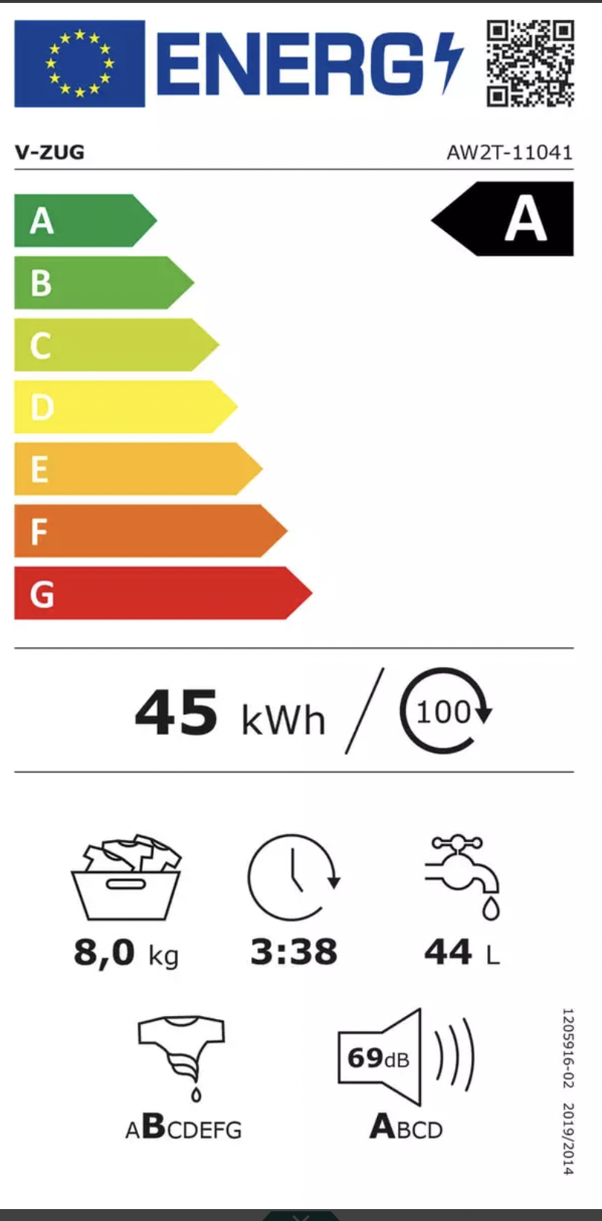
Nom | Prix | Note | kWh/cycle | capacité (kg) | Durée | Consommation eau (L) | Son (dB) | Lien
Bosch WGB2440FCH | 1,899.90 CHF | A | 40 | 9 | 3:48:00 | 50 | 69 | https://www.fust.ch/de/p/haushalt/waschmaschinen-und-waeschetrockner/waschmaschine-einfamilienhaus/waschmaschinen-frontlader/bosch/wgb2440fch-8715383.html?gad_source=1&gclid=EAIaIQobChMI0eHI1KalggMVrIBQBh2yLwH3EAQYAyABEgJA_fD_BwE&gclsrc=aw.ds
V-Zug 1104100001 AdoraWaschen | 1,549.00 CHF | A | 45 | 8 | 3:38:00 | 44 | 69 | https://www.nettoshop.ch/Haushalt-Grossgeräte/Waschen-und-Trocknen/Waschmaschine/Waschmaschine-Front-Familie/V-Zug-1104100001-AdoraWaschen-V2000-Waschmaschine-Weiss-rechts/p/IP341804?ds_rl=1049045&gad_source=1&gclid=EAIaIQobChMI0eHI1KalggMVrIBQBh2yLwH3EAQYASABEgJFW_D_BwE&gclsrc=aw.ds
SAMSUNG WW5000 | 608.00 CHF | B | 55 | 8 | 3:38:00 | 48 | 72 | https://www.mediamarkt.ch/de/product/_samsung-ww5000-2011188.html?utm_source=google&utm_medium=cpc&utm_campaign=rt_shopping_na_nsp_na_de-blueportal-pmax-sfbo-4&gad_source=1&gclid=EAIaIQobChMI0eHI1KalggMVrIBQBh2yLwH3EAQYAiABEgIh6PD_BwE&gclsrc=aw.ds
Lave-linge SAMSUNG | 699.95 CHF | B | 55 | 8 | 3:38:00 | 48 | 72 | https://www.conforama.ch/fr/lave-linge-samsung-8kg-ww80t554aax-s5/product/270139?gad_source=1&gclid=EAIaIQobChMI0eHI1KalggMVrIBQBh2yLwH3EAQYBCABEgKFz_D_BwE

